娘家与婆家人脉
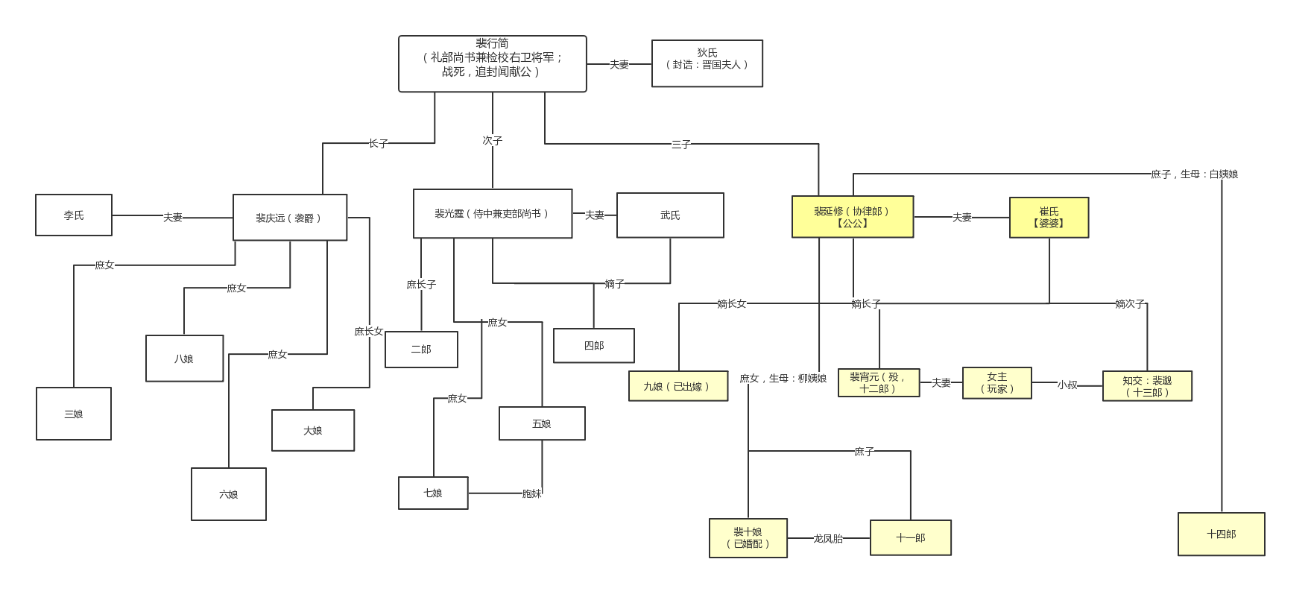
女主婆家与娘家的人脉关系图

我（玩家）
称呼：四娘
身份：江南富商嫡长女

本家（甄府）
背景：殷实商户，早年以米业发家，后迁居长安，除扬州祖屋和田产外；
在长安分别置办商铺，小到银器脂粉大到钱柜租铺等，均有涉猎；
长安富商排行榜，位于第五；

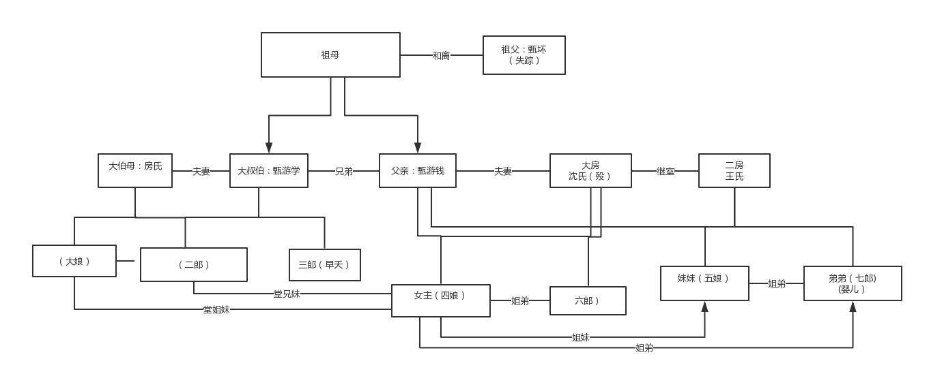

外家（裴府）
背景：河东裴氏分支，唐朝声势显赫的名门望族，曾历六朝不衰，至唐代更是盛极一方；
共分三支。其祖上曾位及权臣，子嗣因只擅扶政，不善经营，空富盛名，内廷财物空虚。
账目混乱，虽俸禄富余，却仍捉襟见肘。

知交势力关系
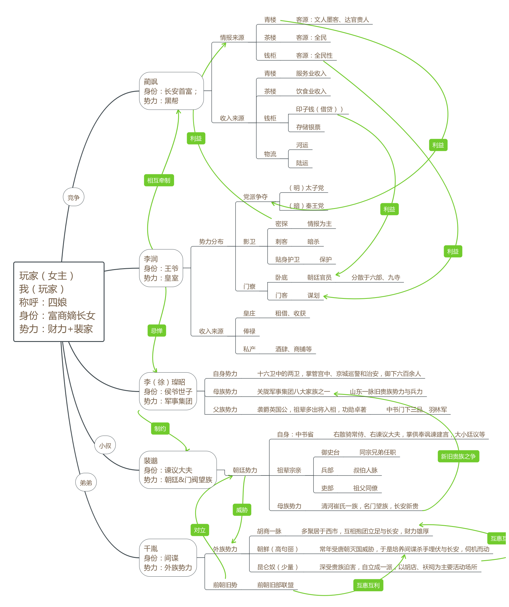
知交各大势力关系

长安城分庭势力
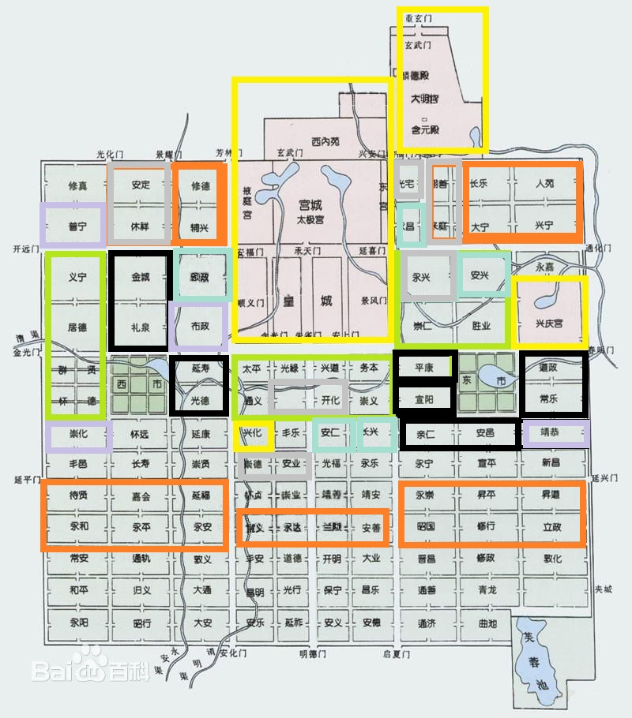
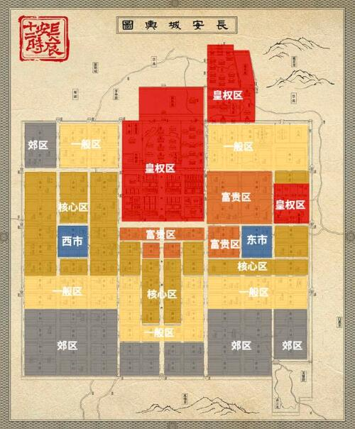
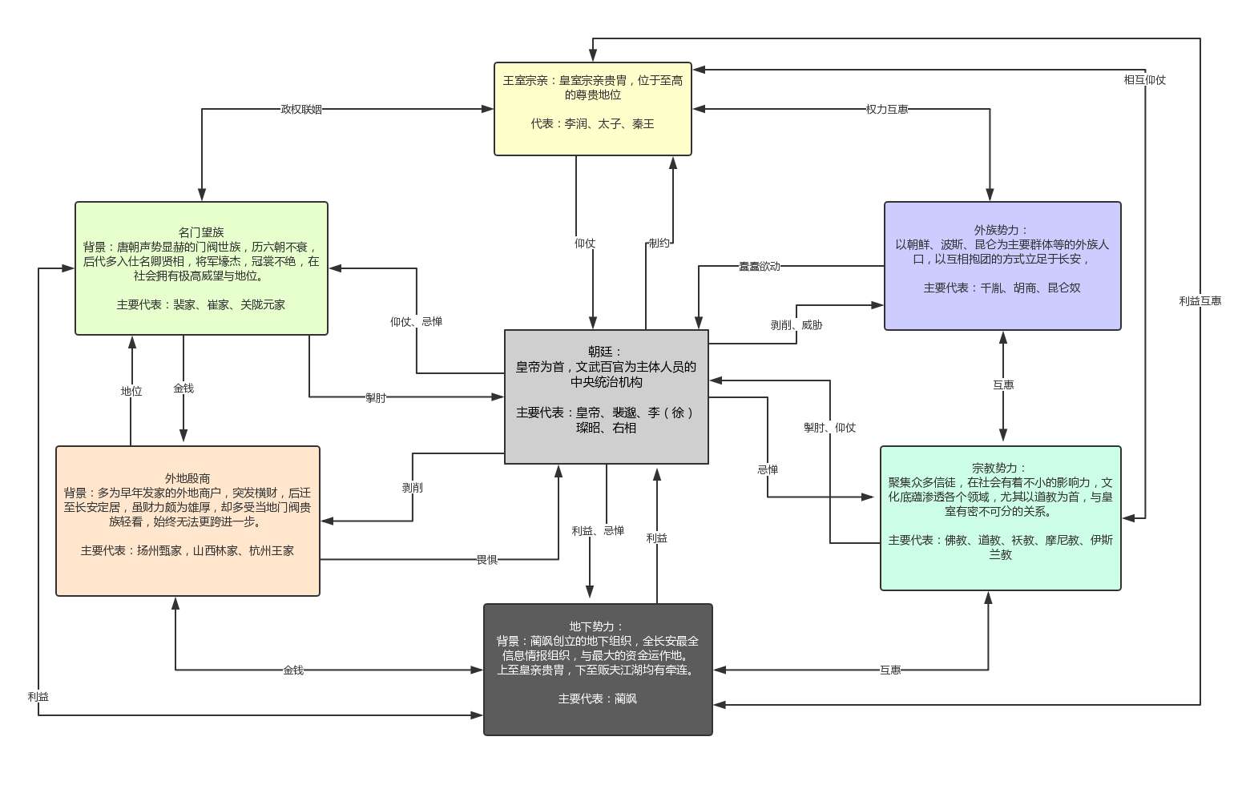

长安城内分庭势力：

长安城势力分布

草稿
长安城内各大势力分布
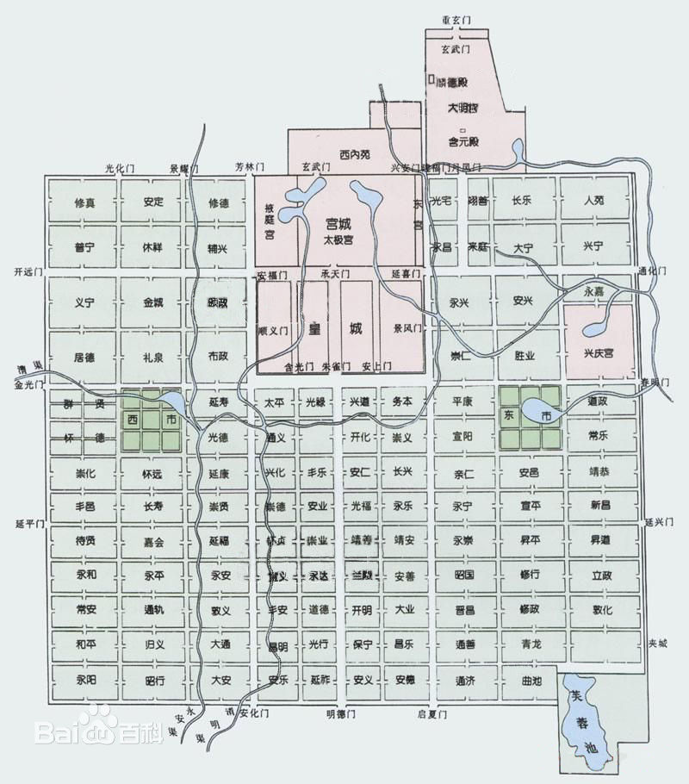
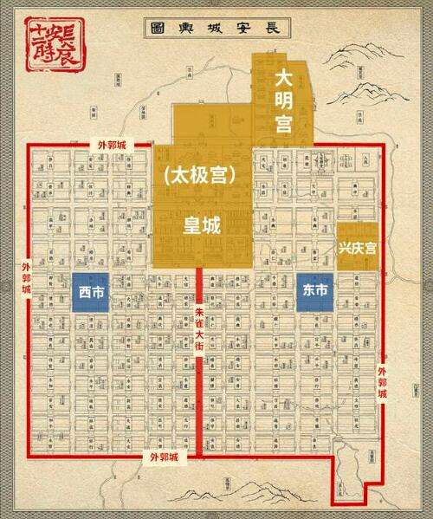

 |  |  | m

王室宗亲：皇室宗亲贵胄，位于至高的尊贵地位
代表：李润、太子、秦王

外族势力：
以朝鲜、波斯、昆仑为主要群体等的外族人口，以互相抱团的方式立足于长安，受到不公平待遇，似有蠢蠢欲动之象。
主要代表：千胤、胡商、昆仑奴

名门望族
背景：唐朝声势显赫的门阀世族，历六朝不衰，后代多入仕名卿贤相，将军壕杰，冠裳不绝，在社会拥有极高威望与地位。
主要代表：裴家、崔家、关陇元家

朝廷：
皇帝为首，文武百官为主体人员的中央统治机构
主要代表：皇帝、裴邈、李（徐）璨昭、右相

宗教势力：
聚集众多信徒，在社会有着不小的影响力，文化底蕴渗透各个领域，尤其以道教为首，与皇室有密不可分的关系。
主要代表：佛教、道教、袄教、摩尼教、伊斯兰教

外地殷商
背景：多为早年发家的外地商户，突发横财，后迁至长安定居，虽财力颇为雄厚，却多受当地门阀贵族轻看，始终无法更跨进一步。
主要代表：扬州甄家，山西林家、杭州王家

地下势力：
背景：蔺飒创立的地下组织，全长安最全信息情报组织，与最大的资金运作地。
上至皇亲贵胄，下至贩夫江湖都有牵连。
主要代表：蔺飒

 | 1 | 寂寂无名
 | 2 | 鲜为人知
 | 3 | 崭露头角
 | 4 | 小有名声
 | 5 | 乡邻喻晓
 | 6 | 贵胄新宠
 | 7 | 声名鹊起
 | 8 | 遐迩闻名
 | 9 | 盛誉长安
 | 10 | 名满天下
 | 11 | 敕封诰命
 | 12 | 六品邻君夫人
 | 13 | 五品乡君夫人
 | 14 | 四品县君夫人
 | 15 | 三品郡君夫人
 | 16 | 二品瑞华夫人
 | 17 | 一品国夫人
 | 18 | 昭国夫人

